Декомпозиция
4 пиццы - форма заказа пиццы Требования (текстовые), Требования (макеты), Реализация Задача: проверить реализацию добавления заказа в корзину.
Функциональность добавления заказа в корзину
Раздел | Описание | Варианты | Ограничения
Выбор пиццы | Доступен выбор 4 вариантов по клику | Маргарита
 |  | Пепперони
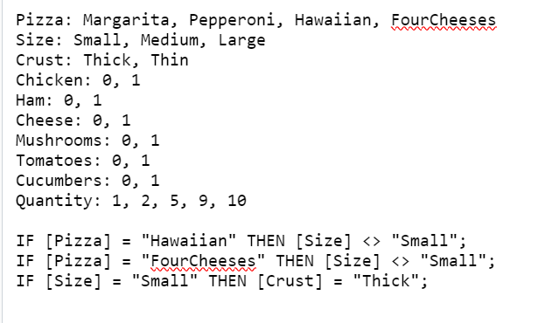
 |  | Гавайская | Только средний и большой размер
 |  | Четыре сыра | Только средний и большой размер
Выбор размера | Выпадающий список с тремя вариантами | Большая пицца
 |  | Средняя пицца
 |  | Маленькая пицца | Только с толстым коржом
Выбор коржа | Выпадающий список с двумя вариантами | Толстый корж
 |  | Тонкий корж
Выбор топпинга | Выбор из шести чек-боксов | Ветчина
 |  | Цыпленок
 |  | Сыр
 |  | Грибы
 |  | Томаты
 |  | Огурчики
Выбор количества | Переключатель + - | от 1 до 10
Кнопка Добавить в корзину за /сумма заказа/ Р | При клике на кнопку «Добавить в корзину …» в корзине появляется товар с выбранными характеристиками и стоимостью

